calculator2
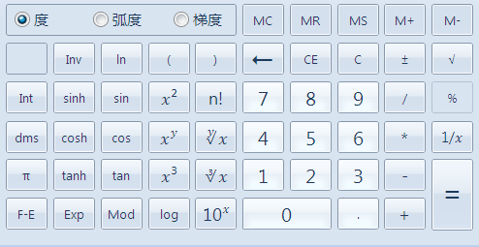
运算符 | 运算符功能 | 使用方法
Inv | 部分计算符号的逆运算 | 数值+运算符
In | 自然对数 | 数值+运算符
Int | 取整 | 数值+运算符
sinh | 弧度值求正弦值 | 数值+运算符
sin | 角度值求正弦值 | 数值+运算符
X2 | 平方 | 数值+运算符
n! | 阶乘 | 数值+运算符
dms | 将按小数写的角度值转换为度分秒的写法 | 数值+运算符
cosh | 弧度值求余弦值 | 数值+运算符
cos | 角度值求余弦值 | 数值+运算符
Xy | 乘方 | 数值+运算符+数值
y√x | 开方 | 数值+运算符+数值
π | 3.14159 | 运算符
tanh | 弧度值求正切值 | 数值+运算符
tan | 角度值求正切值 | 数值+运算符
X3 | 立方 | 数值+运算符
3√x | 开3次方 | 数值+运算符
F-E | 科学计数法的转换 | 数值+运算符
Exp | 相当于乘以10的多少次方 | 数值+运算符
Mod | 取余数 | 数值+运算符+数值
log | 对数 | 数值+运算符
10x | 10的乘方 | 数值+运算符

